Resumen
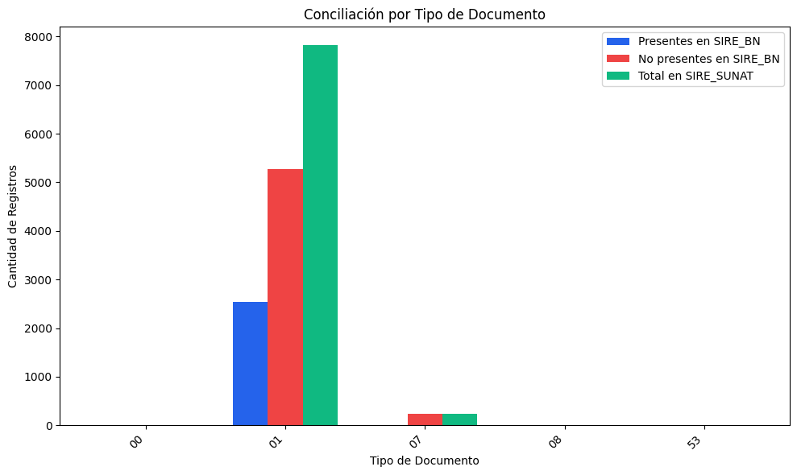
RESUMEN: REGISTROS DE SIRE_SUNAT
Tipo de Documento | Nombre de Tipo de Doc | Presentes en SIRE_BN | Coincidencia(%) | No presentes en SIRE_BN | Coincidencia(%) | Total en SIRE_SUNAT | Coincidencia(%)
00 | Sin tipo / Otros | 0 | 0.00% | 4 | 100.00% | 4 | 100.00%
01 | Factura | 2545 | 32.56% | 5272 | 67.44% | 7817 | 100.00%
07 | Nota de crédito | 0 | 0.00% | 241 | 100.00% | 241 | 100.00%
08 | Nota de débito | 0 | 0.00% | 2 | 100.00% | 2 | 100.00%
53 | Declaración de mensajería o courier | 0 | 0.00% | 1 | 100.00% | 1 | 100.00%
TOTAL |  | 2545 | 31.56% | 5520 | 68.44% | 8065 | 100.00%

DESCRIPCIÓN DEL REPORTE:
Este reporte compara los comprobantes registrados en SIRE_SUNAT y SIRE_BN.
• Coincidencia (%): Porcentaje de registros que están en ambos sistemas.
• No coincidencia (%): Porcentaje de registros que faltan en uno de los sistemas.

